物流渠道设置
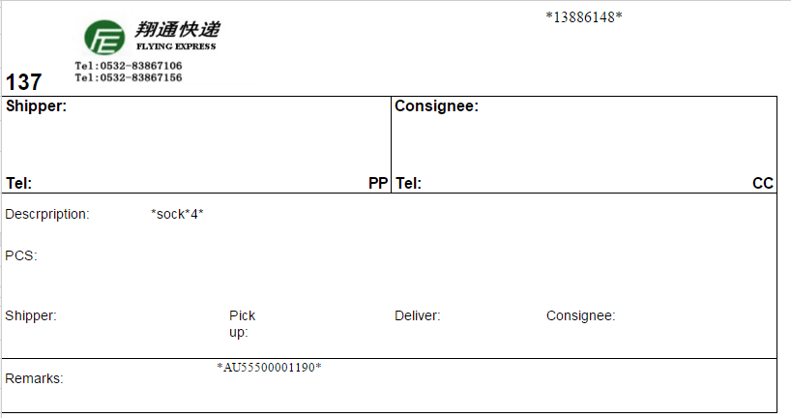
合作服务商名称 | Logo | 支持转运服务类型 | 是否提供身份证 | 支持转运商品类别 | 系统集成方式 | 是否需要打印海关面单 | 海关面单模板地址
美国邮政(USPS) |  | 美国邮政(USPS) | 否 | A,B,C | USPS API及账号信息(第2期) 目前人工导出EXCEL, 导入USPS系统打印Shipping Label | 否
合纵速递(UCS) |  | 小包裹身份认证服务 | 是 | A,B,C |  | 否
青岛翔通快递 |  | 标准小包裹服务；标准大包裹服务 | 否 | A |  | 是 | 见下图
香港xxx |  | 标准小包裹服务；标准大包裹服务 | 否 | A,B

